Sheet1
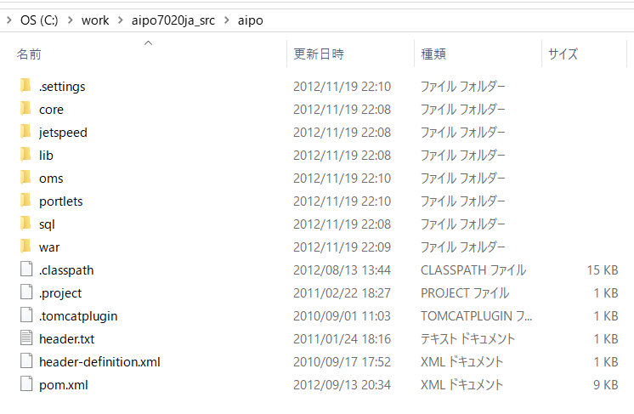

jetspeedフレームワークを使用している。 |  | （ポータルサイト構築）
 | Turbine上で実装

ポートレット
 | ひとまとまりのデータやコンテンツを表示するための仮想的ビュー
 | ウィンドウシステムにおけるトップレベルウィンドウに相当するもの。
 | ポートレットアプリケーションはウィンドウシステム上のアプリとは異なり、Jetspeed上で動作するjavaオブジェクト

mvn eclipse:configure-workspace -Declipse.workspace=C:\home\aipo\workspace

JetSpeed、Turbine、Velocity、Cayenneのフレームワークの知識が必要

